裤子
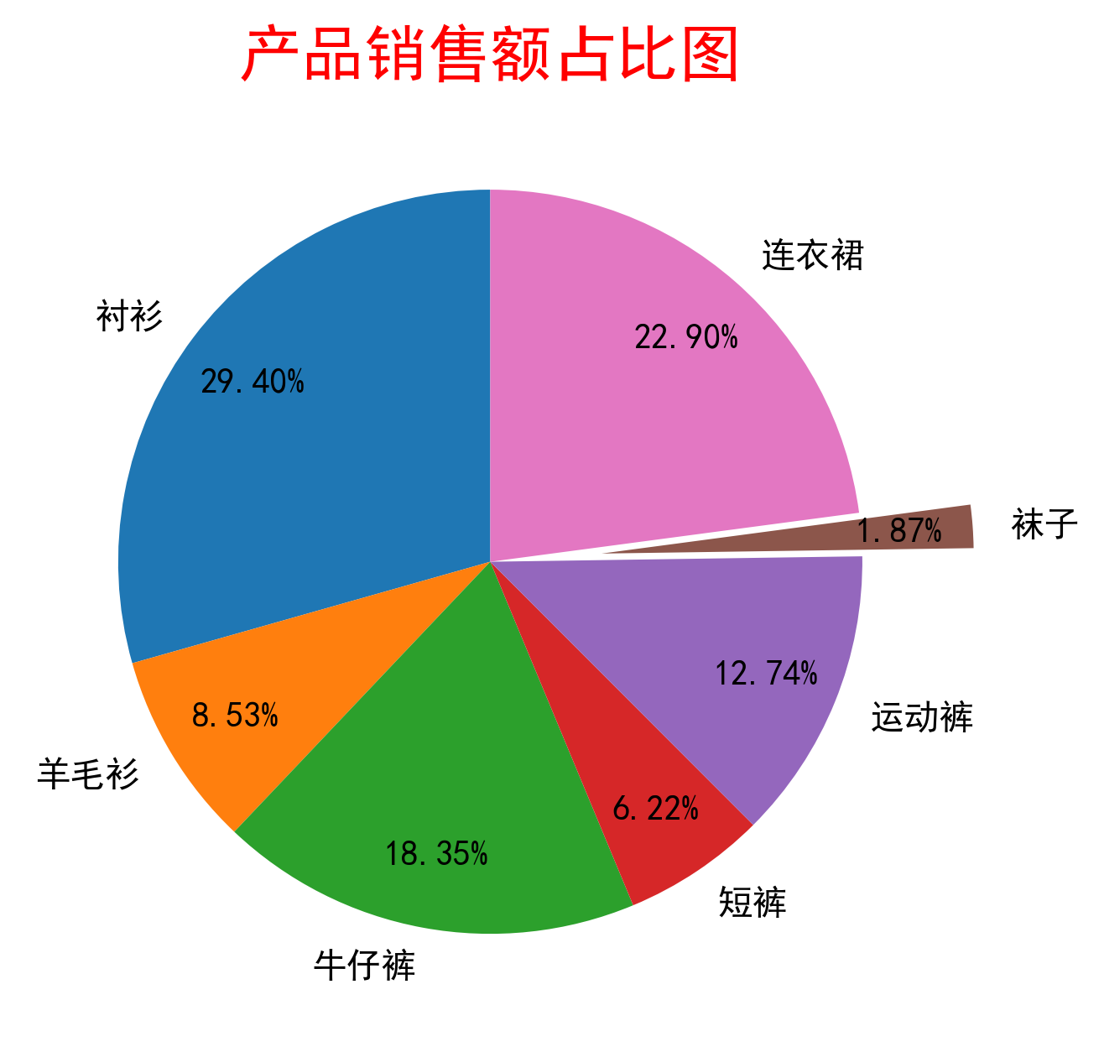
序号 | 产品名称 | 销售额
1 | 衬衫 | 2940
2 | 羊毛衫 | 853
3 | 牛仔裤 | 1835
4 | 短裤 | 622
5 | 运动裤 | 1274
6 | 袜子 | 187
7 | 连衣裙 | 2290

Sheet2
